cennik
 |  | Oferta z dnia: 18.01.2023 |  | Tel. kom.: (+48 61) 694 160 741 e-mail: marcin@aluro.pl www.aluro.pl
 |  | Zamawiający:
ZDJĘCIE | SYMBOL | NAZWA TOWARU | CENA HURTOWA Brutto | PAKOWANIE | ILOŚC ZAMAWIANA [szt] | WARTOŚĆ POZYCJI BRUTTO
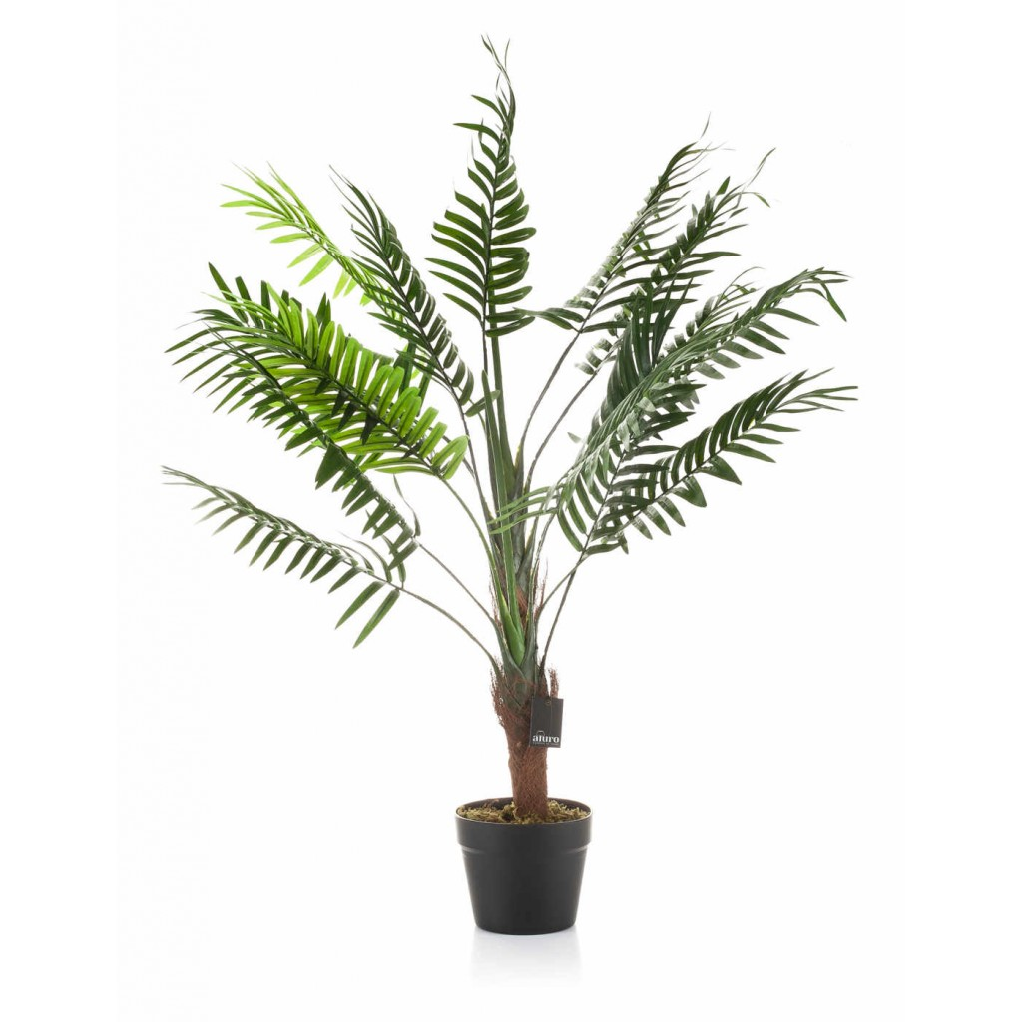 | A01508 | Roślina sztuczna - palma w doniczce_Aluro Szerokość: 60,00 cm Głębokość: 60,00 cm Wysokość: 105,00 cm | 108,00 zł | 1/4 szt.
 | A01506 | Roślina sztuczna - liście strelicji_Aluro Szerokość: 60,00 cm Głębokość: 60,00 cm Wysokość: 120,00 cm | 108,00 zł | 1/4 szt.
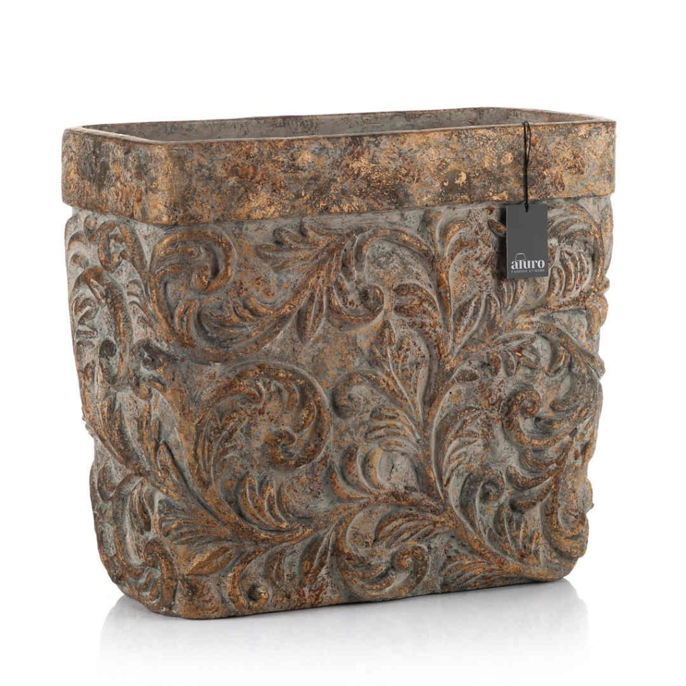 | A01526 | Osłonka, donica-prostokątna DALINDI XL_Aluro Szerokość: 40,00 cm Głębokość: 20,50 cm Wysokość: 35,50 cm | 130,00 zł | 1/1 szt.
 |  |  |  |  | WARTOŚĆ ZAMÓWIENIA

